II D) 6
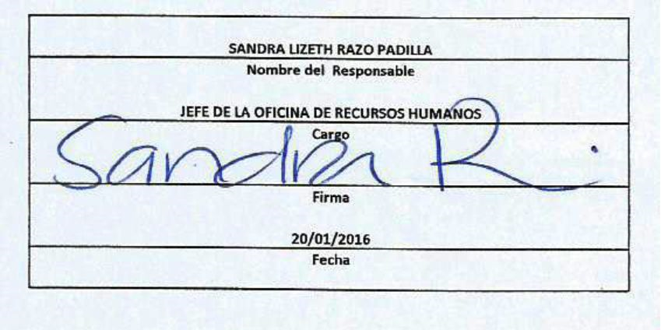
Formato: Trabajadores Contratados por Honorarios en el Periodo |  |  |  |  |  |  |  |  |  | ENTIDAD FEDERATIVA: Baja California
Fondo de Aportaciones para la Educación Tecnológica y de Adultos/Instituto Nacional para la Educación de los Adultos (FAETA/INEA) |  |  |  |  |  |  |  |  |  | 4TO Trimestre 2015

Entidad Federativa | Clave Centro de Trabajo | R.F.C. | CURP | Nombre | Identificador del Contrato | Equivalencia |  | Periodo de Contratación |  | Función | Percepciones pagadas dentro del periodo reportado
 |  |  |  |  |  | Clave de Categoría | Horas Semana Mes | Inicio | Conclusión

BAJA CALIFORNIA | 02FIA0001I | RACC930511A62 | RACC930511MBCMSR18 | CAROLINA RAMIREZ CASTRO | 1 | 0 | 0 | 201519 | 201524 | ASISTIR AL TITULAR DE LA DELEGACIÓN EN TRÁMITES ADMINISTRATIVOS | 19500
BAJA CALIFORNIA | 02FIA0001I | COMJ820728167 | LOMJ820728MBCPRN07 | JUAN CARLOS LOPEZ MORALES | 1 | 0 | 0 | 201519 | 201524 | OPERAR COMO SOPORTE TECNICO Y SEGUIMIENTO A INVENTARIOS DE EQUIPOS DE COMPUTO | 30961
BAJA CALIFORNIA | 02FIA0001I | CABA810929IN4 | CABA810929HBCZNN07 | ANGEL LEO CAZARES BAÑUELOS | 1 | 0 | 0 | 201519 | 201524 | RESPONSABLE DEL PROCESO DE LICITACION Y ADQUISICIONES | 27300
BAJA CALIFORNIA | 02FIA0001I | GOPS770309K89 | GOPS770309MBCNSN08 | SANDRA JANETH GONZALEZ PESQUEIRA | 1 | 0 | 0 | 201519 | 201524 | ORGANIZAR ACCIONES Y/O ACTIVIDADES DE PROMOCION Y DIFUSION QUE IMPULSEN LOS SERVICIOS EDUCATIVOS QUE OFERTA EL INSTITUTO EN ESTA ENTIDAD | 75000
BAJA CALIFORNIA | 02FIA0001I | AUAG6107245A9 | AUAG610724HSLCLD05 | GUADALUPE ACUÑA ALVAREZ | 1 | 0 | 0 | 201519 | 201524 | APOYO EN ALIZANZAS ESTRATEGICAS EN EL MUNICIPIO DE TIJUANA | 75000
BAJA CALIFORNIA | 02FIA0001I | ROAB801025NF8 | ROAB801025MBCDYR03 | YESSENIA RUCOBO HERNANDEZ | 1 | 0 | 0 | 201519 | 201524 | RESPONSABLE DE INFORMACIÓN Y/O APOYO EN TODAS LAS ACTIVIDADES INHERENTES A LAS ACTIVIDADES DE PROMOCION Y DIFUSION EN EL ESTADO | 26517
BAJA CALIFORNIA | 02FIA0001I | ROAB801025NF8 | ROAB801025MBCDYR03 | BRENDA PATRICIA RODRIGUEZ AYON | 1 | 0 | 0 | 201519 | 201520 | APOYAR EN LA CAPTURA DE POLIZAS Y CONCILIACIÓN DEL PRESUPUESTO CAPITULO 1000, SERVICIOS PERSONALES Y/O REALIZAR PAGOS DE NOMINA INSTITUCIONAL Y ASIMILADOS AL SALARIO. | 9100
BAJA CALIFORNIA | 02FIA0001I | MUZM881012MZA | MUZM881012MBCNVR03 | MARTHA MUNGARAY ZAVALA | 1 | 0 | 0 | 201521 | 201524 | APOYAR EN LA CAPTURA DE POLIZAS Y CONCILIACIÓN DEL PRESUPUESTO CAPITULO 1000, SERVICIOS PERSONALES Y/O REALIZAR PAGOS DE NOMINA INSTITUCIONAL Y ASIMILADOS AL SALARIO. | 18200
BAJA CALIFORNIA | 02FIA0001I | MEAE8510043L1 | MEAE851004HBCNTF06 | EFREN ARTURO MENDOZA ATILANO | 1 | 0 | 0 | 201521 | 201524 | VINCULACION ESTRATEGICA CON EMPRESAS Y MEDIOS DE COMUNICACIÓN, PROMOCION INSTITUCIONAL Y REGISTRO FOTOGRAFICO | 20000
Total Entidad Federativa Personas : |  | 11 |  |  |  |  |  |  |  | Subtotal Monto Pagado en el Periodo: | 301,578.00

 |  |  |  |  |  |  |  | Total Percepciones : |  | 301,578.00

Fuente : Información proporcionada por las Entidades Federativas

